CollectiveAccess
Image | Object | Description | Date
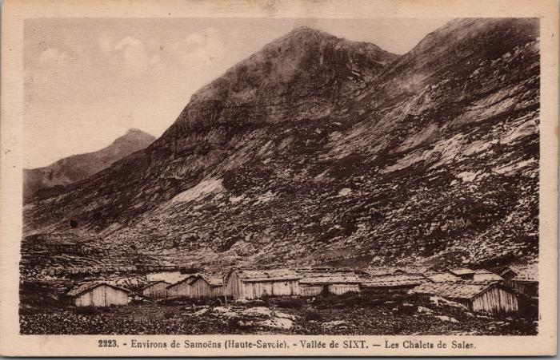 | Les chalets de Sales (2-2902) | Les chalets de Sales
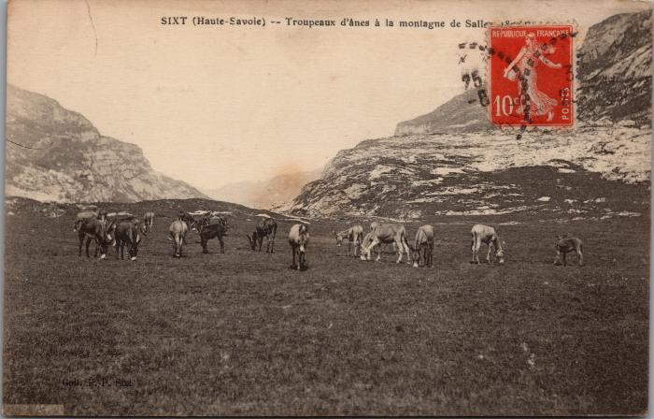 | Troupeaux d'ânes à Sales (2-3126) | Troupeaux d'ânes à Sales
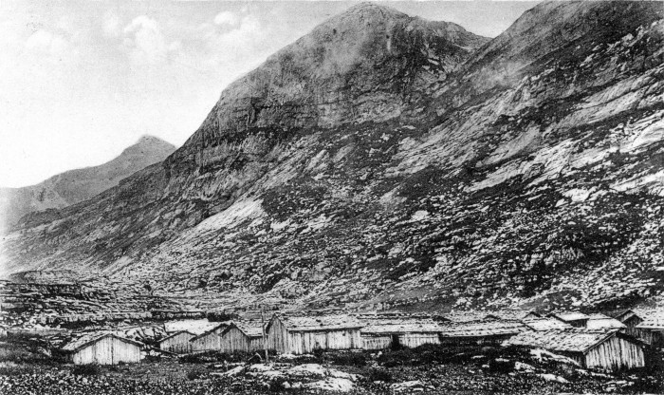 | Chalets de Sales (51-004) | Chalets de Sales
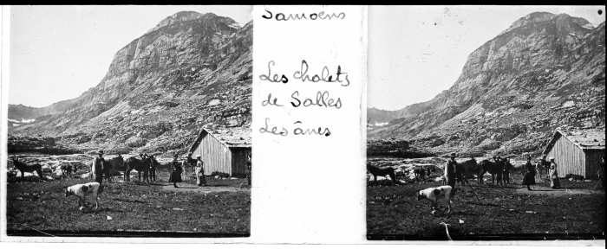 | Les chalets de Sales avec les ânes (51-051) | Les chalets de Sales avec les ânes

